Sheet1
一、 | 开发需求
1、 | 原游戏模板
 | 玩法参考Posing Cut Marionette Puzzle 开发出类似的小游戏
 | 游戏地址： | https://play.google.com/store/apps/details?id=com.kayac.posingcut&hl=en_US

2、 | 小游戏开发只参考模板开发出游戏主体部分和养成部分，其余部分不用开发
 |  | 其余部分包括： | 商业化信息（看视频、广告等内容）、养成、金币

3、 | 定制游戏的工程目录结构和相关规则需要按照附件“小游戏接入框架”的要求进行开发

4、 | 英文名：外包名称小写缩写+marionettepuzzle
 |  | 例如：冰川：bcmarionettepuzzle

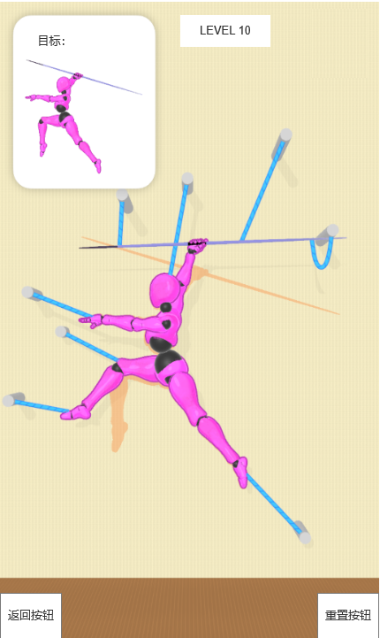
二、 | 关卡需求
1、 | 关卡数量暂定为32关
 | a.关卡列表可以任意选关
 | b.每个关卡内有返回和重置按钮，点击返回按钮返回到选关列表，点击重置按钮，重置关卡
 | c.游戏胜利/失败，都要返回选关列表
 | d.使用lua研发实现

2、 | 关卡节奏以及关卡难度的参考--关卡难度参考表

3、 | 游戏结算规则：
 | 成功： | 摆出指定的姿势
 | 失败： | a.所有绳子都被割断，且未完成目标姿势
 |  | b.割错绳子，不能完成目标姿势

5、 | 注意点：
 |  | a.游戏中的物体也要能被绳子连接

 |  | b.有难度的关卡，绳子点位可以多一点，增加误导性

 |  | c.做三套不同的角色模型，随机投放

 |  |  |  |  |  |  |  |  | 关卡内截图

三、 | 道具需求

a.标枪 |  |  | b.快递箱 | c.排球 | d. 足球 | e.气球 | f. 滑板 | g. 旗帜 |  | h. 水壶与花盆
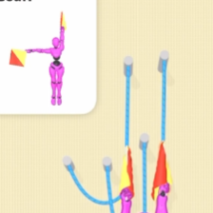


四、 | 音效需求

 |  | a.割绳子音效
 |  | b.胜利音效
 |  | c.失败音效

五、 | 美术需求

 |  | a.参考竞品，角色模型不要一模一样

